2019_05_data
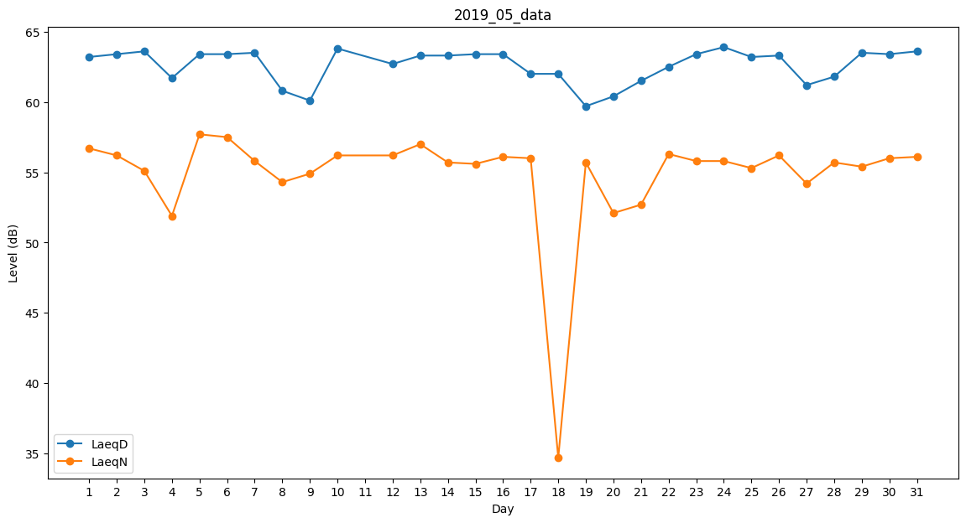
Day | LaeqD | LaeqN
1 | 63.2 | 56.7
2 | 63.4 | 56.2
3 | 63.6 | 55.1
4 | 61.7 | 51.9
5 | 63.4 | 57.7
6 | 63.4 | 57.5
7 | 63.5 | 55.8
8 | 60.8 | 54.3
9 | 60.1 | 54.9
10 | 63.8 | 56.2
11 | 63.1 | 0
12 | 62.7 | 56.2
13 | 63.3 | 57
14 | 63.3 | 55.7
15 | 63.4 | 55.6
16 | 63.4 | 56.1
17 | 62 | 56
18 | 62 | 34.7
19 | 59.7 | 55.7
20 | 60.4 | 52.1
21 | 61.5 | 52.7
22 | 62.5 | 56.3
23 | 63.4 | 55.8
24 | 63.9 | 55.8
25 | 63.2 | 55.3
26 | 63.3 | 56.2
27 | 61.2 | 54.2
28 | 61.8 | 55.7
29 | 63.5 | 55.4
30 | 63.4 | 56
31 | 63.6 | 56.1

